Inflación Mensual
INFLACIÓN MENSUAL NACIONAL

Periodo: 2005 - 2022 - En porcentaje
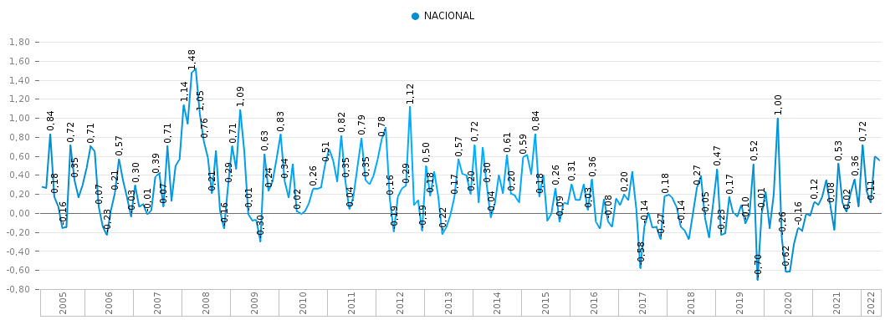
AÑO | MES | NACIONAL
2005 | Feb | 0.27%
 | Mar | 0.26%
 | Abr | 0.84%
 | May | 0.18%
 | Jun | 0.07%
 | Jul | -0.16%
 | Ago | -0.15%
 | Sep | 0.72%
 | Oct | 0.35%
 | Nov | 0.17%
 | Dic | 0.30%
2006 | Ene | 0.48%
 | Feb | 0.71%
 | Mar | 0.65%
 | Abr | 0.07%
 | May | -0.14%
 | Jun | -0.23%
 | Jul | 0.03%
 | Ago | 0.21%
 | Sep | 0.57%
 | Oct | 0.35%
 | Nov | 0.17%
 | Dic | -0.03%
2007 | Ene | 0.30%
 | Feb | 0.07%
 | Mar | 0.10%
 | Abr | -0.01%
 | May | 0.03%
 | Jun | 0.39%
 | Jul | 0.42%
 | Ago | 0.07%
 | Sep | 0.71%
 | Oct | 0.13%
 | Nov | 0.50%
 | Dic | 0.57%
2008 | Ene | 1.14%
 | Feb | 0.94%
 | Mar | 1.48%
 | Abr | 1.52%
 | May | 1.05%
 | Jun | 0.76%
 | Jul | 0.59%
 | Ago | 0.21%
 | Sep | 0.66%
 | Oct | 0.03%
 | Nov | -0.16%
 | Dic | 0.29%
2009 | Ene | 0.71%
 | Feb | 0.47%
 | Mar | 1.09%
 | Abr | 0.65%
 | May | -0.01%
 | Jun | -0.08%
 | Jul | -0.07%
 | Ago | -0.30%
 | Sep | 0.63%
 | Oct | 0.24%
 | Nov | 0.34%
 | Dic | 0.58%
2010 | Ene | 0.83%
 | Feb | 0.34%
 | Mar | 0.16%
 | Abr | 0.52%
 | May | 0.02%
 | Jun | -0.01%
 | Jul | 0.02%
 | Ago | 0.11%
 | Sep | 0.26%
 | Oct | 0.25%
 | Nov | 0.27%
 | Dic | 0.51%
2011 | Ene | 0.68%
 | Feb | 0.55%
 | Mar | 0.34%
 | Abr | 0.82%
 | May | 0.35%
 | Jun | 0.04%
 | Jul | 0.18%
 | Ago | 0.49%
 | Sep | 0.79%
 | Oct | 0.35%
 | Nov | 0.30%
 | Dic | 0.40%
2012 | Ene | 0.57%
 | Feb | 0.78%
 | Mar | 0.90%
 | Abr | 0.16%
 | May | -0.19%
 | Jun | 0.18%
 | Jul | 0.26%
 | Ago | 0.29%
 | Sep | 1.12%
 | Oct | 0.09%
 | Nov | 0.14%
 | Dic | -0.19%
2013 | Ene | 0.50%
 | Feb | 0.18%
 | Mar | 0.44%
 | Abr | 0.18%
 | May | -0.22%
 | Jun | -0.14%
 | Jul | -0.02%
 | Ago | 0.17%
 | Sep | 0.57%
 | Oct | 0.41%
 | Nov | 0.39%
 | Dic | 0.20%
2014 | Ene | 0.72%
 | Feb | 0.11%
 | Mar | 0.70%
 | Abr | 0.30%
 | May | -0.04%
 | Jun | 0.10%
 | Jul | 0.40%
 | Ago | 0.21%
 | Sep | 0.61%
 | Oct | 0.20%
 | Nov | 0.18%
 | Dic | 0.11%
2015 | Ene | 0.59%
 | Feb | 0.61%
 | Mar | 0.41%
 | Abr | 0.84%
 | May | 0.18%
 | Jun | 0.41%
 | Jul | -0.08%
 | Ago | 0.00%
 | Sep | 0.26%
 | Oct | -0.09%
 | Nov | 0.11%
 | Dic | 0.09%
2016 | Ene | 0.31%
 | Feb | 0.14%
 | Mar | 0.14%
 | Abr | 0.31%
 | May | 0.03%
 | Jun | 0.36%
 | Jul | -0.09%
 | Ago | -0.16%
 | Sep | 0.15%
 | Oct | -0.08%
 | Nov | -0.15%
 | Dic | 0.16%
2017 | Ene | 0.09%
 | Feb | 0.20%
 | Mar | 0.14%
 | Abr | 0.43%
 | May | 0.05%
 | Jun | -0.58%
 | Jul | -0.14%
 | Ago | 0.01%
 | Sep | -0.15%
 | Oct | -0.14%
 | Nov | -0.27%
 | Dic | 0.18%
2018 | Ene | 0.19%
 | Feb | 0.15%
 | Mar | 0.06%
 | Abr | -0.14%
 | May | -0.18%
 | Jun | -0.27%
 | Jul | 0.00%
 | Ago | 0.27%
 | Sep | 0.39%
 | Oct | -0.05%
 | Nov | -0.25%
 | Dic | 0.10%
2019 | Ene | 0.47%
 | Feb | -0.23%
 | Mar | -0.21%
 | Abr | 0.17%
 | May | 0.00%
 | Jun | -0.04%
 | Jul | 0.09%
 | Ago | -0.10%
 | Sep | -0.01%
 | Oct | 0.52%
 | Nov | -0.70%
 | Dic | -0.01%
2020 | Ene | 0.23%
 | Feb | -0.15%
 | Mar | 0.20%
 | Abr | 1.00%
 | May | -0.26%
 | Jun | -0.62%
 | Jul | -0.61%
 | Ago | -0.32%
 | Sep | -0.16%
 | Oct | -0.19%
 | Nov | -0.01%
 | Dic | -0.03%
2021 | Ene | 0.12%
 | Feb | 0.08%
 | Mar | 0.18%
 | Abr | 0.35%
 | May | 0.08%
 | Jun | -0.18%
 | Jul | 0.53%
 | Ago | 0.12%
 | Sep | 0.02%
 | Oct | 0.21%
 | Nov | 0.36%
 | Dic | 0.07%
2022 | Ene | 0.72%
 | Feb | 0.23%
 | Mar | 0.11%
 | Abr | 0.59%
 | May | 0.56%

